quiz
Quiz data

QUIZ mode クイズモード
single player | 1 プレイヤー
multi player | 4 プレイヤー

score calculate スコア計算
1 รอบมี 20 คำถามใน Single และ 16 คำถามใน Multi 1ラウンドは16問ある
1 คำถามมีเวลาตอบ 20 วินาที 1問の解答時間は 20 秒
1 ข้อมีคะแนนเต็ม 200 คะแนน และถูกคำนวนด้วยสูตรด้านล่าง 1問のフルスコアは20点で、以下の計算式で計算される
(time_left / max_time)*100 + 100
ตอบผิดได้ 0 不正解は０点

Quiz category クイズのカテゴリ
General 一般 | เรื่องทั่วไป 一般知識
Geography 地理 | ภูมิศาสตร์ ตำแหน่ง ที่ตั้ง สถานที่สำคัญ 地理、場所、ランドマーク
History 歴史 | ประวัติศาสตร์ 歴史
pop culture ポップカルチャー | manga / game / anime 漫画、アニメ、ゲーム
entertainment エンターテインメント | music / movie 音楽、映画
science 科学 | ฟิสิกส์ เคมี ชีวะ 物理学、化学、生物学
sports スポーツ | กีฬา スポーツ
location tag #ロケーション | หมวดคำถามด้านบน ที่เกี่ยวข้องกับสถานที่ที่กำหนดไว้ ロケーション関係な問題

多久島 言葉で回答するクイズはどうでしょうか？
（技術的にむずかしい？？）
クイズ好きの人たち（上位層）が楽しめる要素として言葉で回答できるクイズとか作っても面白そうと思いました！
Quiz type クイズのタイプ
4_choice | คำถาม 4 ตัวเลือก 4択クイズ
true_false | ถูกหรือผิด (O/X) マルバツクイズ
sorting | เรียงลำดับ 3 object 3択順番クイズ
number_guessing | กรอกตัวเลขให้ใกล้ที่สุด 数字当てクイズ | *multi languageですから、難しいと思います。

ระดับความยาก クイズのレベル
level 1 | true_false / 4_choice
level 2 | true_false / 4_choice / sorting
level 3 | 4_choice / sorting / number_guessing

multiplayer
Multi player マルチプレイヤー

多久島
イチサイクルでどのぐらいの時間が必要になりますでしょうか？
→隙間時間でできるものなのかを知りたいです。
やりこみ要素として、優勝したらエナジー消費なしとか作って、やりこんで行くと何度もできる仕組みを作れると空き時間が多い人は何度もやってくれると思います。
Multi player rule マルチプレイヤールール
ใช้พลังงาน 1 หน่วยในการลง (เพิ่ม 30 นาทีต่อ 1 หน่วย / เก็บได้สูงสุด 10 1回のプレイにつきエナジーを1つ使う（エナジーは30分に1つ回復 / max 10） |  |  |  |  |  |  |  | *1回のプレイは５－７分くらいです。（質問の数によって）
ใช้ quiz item ได้ 2 ชิ้น クイズアイテムを2つまで使用できる |  |  |  |  |  |  |  | **エナジー使わないモードがあります。
quiz item แต่ละชิ้นจะแสดงผลอัตโนมัติแบบสุ่ม クイズアイテムの効果はランダムで表示される
มีให้เล่น 2 โหมดคือ ranking match และ casual match ランキングマッチとカジュアルマッチのモードがある
ผู้เล่นจะเลือก map มาคนละ map แล้วระบบจะ random จุดหมายที่จะลงอีกที プレイヤーはそれぞれマップを選んで、マップはシステムからランダムしてもらう
แต่ละสถานที่มีหมวดคำถาม fix ไว้ 2 หมวด + คำถาม location tag + คำถามแบบแรนดอมหมวด 各ステージには、3つの固定されたカテゴリと、そのマップに関する質問がある
ลำดับที่ได้ส่งผลต่อการดรอปของไอเท็มในฉาก 順位が高いほど、良いアイテムがもらえる

 | ranking match ランキングマッチ | casual match カジュアルマッチ
ใช้พลังงาน エナジー使う | O | X |  |  |  | 48
ranking point ランキングポイントもらう | O | X
ได้รับทรัพยากร リソースもらう | O | X
ได้รับ item (สุ่ม) アイテムもらう | O | X
การจับคู่กับ rank ใกล้เคียง 近似ランクマッチング | O | X
 |  |  |  |  |  | x2.5 | x2.0 | x1.5 | base
รูปแบบคำถาม multi player |  |  |  | map item drop rate
ข้อที่ | ระดับความยาก | ประเภทคำถาม | หมวดคำถาม | ลำดับที่ |  | #1 | #2 | #3 | #4
1 | lv1 | true_false x1 4_choice x3 | fix category 01 x5 fix category 02 x5 random category x3 location quiz x3 | Red ball | SR アイテム | 1.25 | 1 | 0.75 | 0.5
2 |  |  |  | Yellow ball | R アイテム | 10 | 8 | 6 | 4
3 |  |  |  | Blue ball | UC アイテム | 30 | 24 | 18 | 12
4 |  |  |  | Green Ball | C アイテム | 50 | 40 | 30 | 20
5 | lv2 | true_false x2 4_choice 5 sorting x1 |  | Grey ball | コインや材料 | 8.75 | 27 | 45.25 | 63.5
6 |  |  |  |  | รวม | 100 | 100 | 100 | 100
7
8 |  |  |  | fix category ของแต่ละ map
9 |  |  |  | Bangkok | Geography | General
10 |  |  |  | Tokyo | pop culture | History
11 |  |  |  | New York | entertainment | sports
12 |  |  |  | Paris | General | entertainment
13 | lv3 | 4_choice x2 sorting x1 number_guessing x1 |  | London | sports | science
14 |  |  |  | Cairo | History | Geography
15
16

รูปแบบคำถาม single player
ข้อที่ | ระดับความยาก | ประเภทคำถาม | หมวดคำถาม
1 | lv1 5ข้อแรก | true_false x2 4_choice x3 | fix category 01 x5 fix category 02 x5 fix category 03 x5 location quiz x5
2
3
4
5
6 | lv2 ข้อ 6-15 | true_false x2 4_choice x6 sorting x2
7
8
9
10
11
12
13
14
15
16 | lv3 5ข้อสุดท้าย | 4_choice x3 sorting x1 number_guessing x1
17
18
19
20

ranking point
Ranking Point ランキングポイント |  |  |  |  |  | ranking point calculate ランキングポイント計算
 |  |  |  |  |  | #1 | 10
rank มีอยู่ทั้งหมด 9 ระดับ แต่ละระดับจะมีย่อยอีก 5 ขั้น รวมทั้งหมด 45 ระดับ |  |  |  |  |  | #2 | 5
ランクは全部で9段階あり、各段階に5つの小段階があり、全部で45段階ある |  |  |  |  |  | #3 | 0
 |  |  |  |  |  | #4 | -5
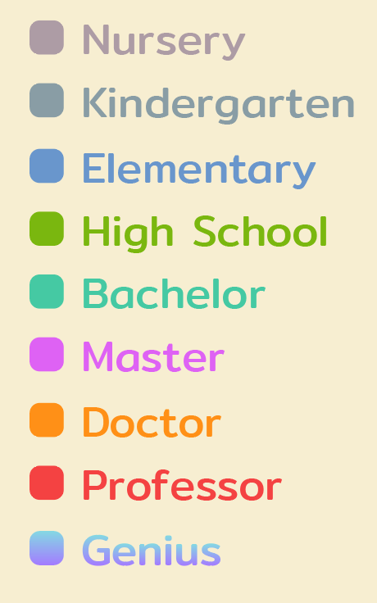
rank name ランクレベル |  | request point ポイント | rank | color1 | color2
Nursery ナーサリー | rank1-1 | 0 | Nursery I | AD9CA5
 | rank1-2 | 20 | Nursery II
 | rank1-3 | 50 | Nursery III
 | rank1-4 | 90 | Nursery IV
 | rank1-5 | 160 | Nursery V
Kindergarten 幼稚園 | rank2-1 | 250 | Kindergarten I | 899DA5
 | rank2-2 | 370 | Kindergarten II
 | rank2-3 | 530 | Kindergarten III
 | rank2-4 | 730 | Kindergarten IV
 | rank2-5 | 980 | Kindergarten V
Elementary 小学校 | rank3-1 | 1290 | Elementary I | 6996CC
 | rank3-2 | 1650 | Elementary II
 | rank3-3 | 2070 | Elementary III
 | rank3-4 | 2560 | Elementary IV
 | rank3-5 | 3120 | Elementary V
High School ハイスクール | rank4-1 | 3760 | High School I | 7AB70F
 | rank4-2 | 4480 | High School II
 | rank4-3 | 5290 | High School III
 | rank4-4 | 6200 | High School IV
 | rank4-5 | 7200 | High School V
Bachelor 学士 | rank5-1 | 8300 | Bachelor I | 45C9A3
 | rank5-2 | 9510 | Bachelor II
 | rank5-3 | 10830 | Bachelor III
 | rank5-4 | 12270 | Bachelor IV
 | rank5-5 | 13840 | Bachelor V
Master 修士 | rank6-1 | 15530 | Master I | DE62F4
 | rank6-2 | 17350 | Master II
 | rank6-3 | 19310 | Master III
 | rank6-4 | 21410 | Master IV
 | rank6-5 | 23660 | Master V
Doctor 博士 | rank7-1 | 26070 | Doctor I | FF9017
 | rank7-2 | 28630 | Doctor II
 | rank7-3 | 31350 | Doctor III
 | rank7-4 | 34240 | Doctor IV
 | rank7-5 | 37300 | Doctor V
Professor 教授 | rank8-1 | 40540 | Professor I | F44242
 | rank8-2 | 43960 | Professor II
 | rank8-3 | 47570 | Professor III
 | rank8-4 | 51380 | Professor IV
 | rank8-5 | 55380 | Professor V
Genius 天才 | rank9-1 | 59580 | Genius I | A37CFF | 84D8E3
 | rank9-2 | 63990 | Genius II
 | rank9-3 | 68610 | Genius III
 | rank9-4 | 73450 | Genius IV
 | rank9-5 | 78520 | Genius V

travel book
Travel book function トラベルブックの機能

Statistic 統計 | proficiency 能力グラフ | กราฟแสดงความถนัดต่อหมวดคำถามประเภทต่างๆ คำนวนจากเปอร์เซ็นต์การตอบถูกของหมวดคำถามนั้นๆใน 100 ข้อล่าสุด さまざまな質問カテゴリに対する適性を示すグラフ
 | match trending マッチランキンググラフ | แสดงลำดับที่ได้ใน 10 match ล่าสุด 過去10試合の順位を表示します。

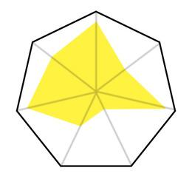

Travel Data トラベルデータ | map information マップ情報 | ข้อมูลโดยย่อของแผนที่นั้นๆ
 | question group マップのクイズカテゴリ | หมวดคำถามที่จะเจอในแผนที่นั้นๆ
 | reward 褒賞ゲット | ของรางวัลที่จะได้รับ

Lesson レッスン | ตรวจสอบคำถามที่ปักหมุดไว้ย้อนหลัง (max50-100) 過去のピンした質問を確認する
*อาจจะมีหรือไม่มีก็ได้ ขึ้นกับงบ
*予算に応じて含まれる場合と含まれない場合があります

item type
item data
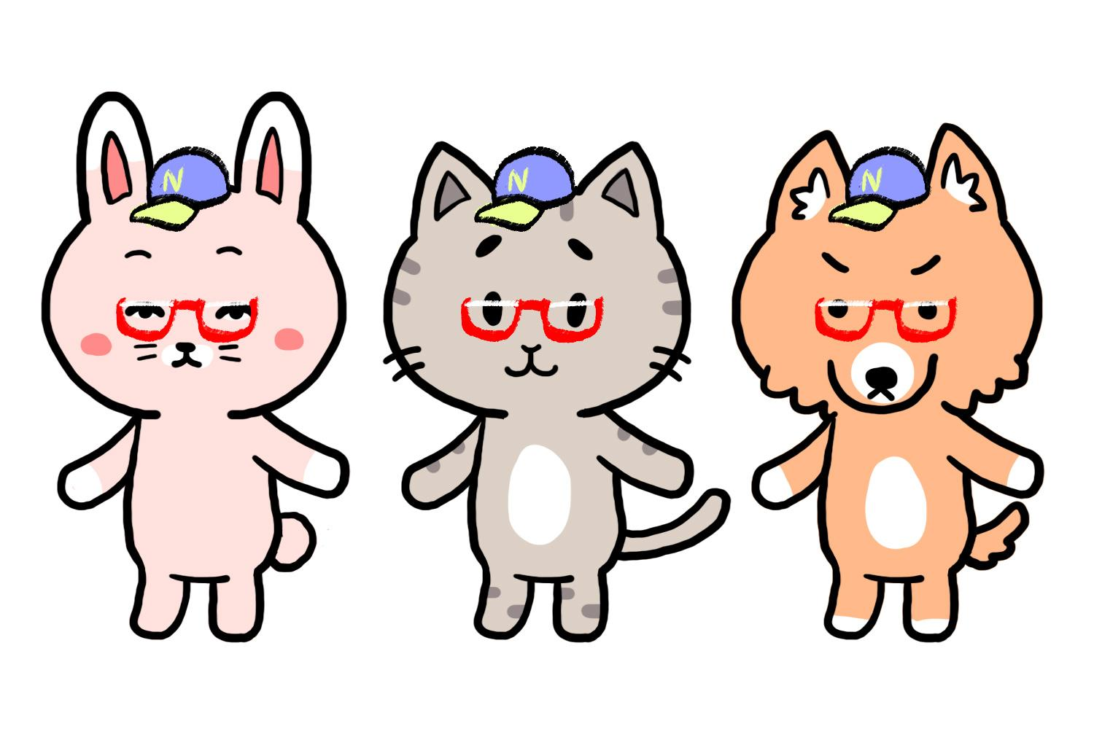
decorate item
avatar アバター |  | เบื้องต้นเป็น แมว หมา กระต่าย |  | 猫、犬、ウサギ
fashion ファッション | head 頭 | หมวก แว่น หน้ากาก |  | 帽子、メガネ、マスク
 | body ボディ | ชุดทั้งตัว |  | 全身の服
 | arm 腕 | ของถือ |  | 手に持ち物
 | back 背中 | ปีก effectฟรุ้งฟริ้ง |  | 羽、エフェクト
 | スーツケース | กระเป๋าเดินทาง |  | スーツケース
room decor (trophy) ルームデコ (トロフィー) | wall 壁 | โปสเตอร์ ของแขวนต่างๆ |  | ポスター、壁に掛け物
 | shelf 棚 | ของวางตั้งโต๊ะขนาดเล็ก |  | テーブルや棚に小さな置き物
 | floor 床 | ของวางตั้งพื้นขนาดใหญ่ |  | 床に大きな置き物
room ルーム

item rank | Avatar | Fashion | Room Decor | Room
Super Rare | O | O | O | O | *ชุดสุดอลัง/ชุดที่เฉพาะของพื้นที่นั้นๆ
Rare | O | O | O | O | *ชุดที่มีคัตติ้งเฉพาะตัว มีความแฟนตาซี
Uncommon | O | O | O | O | *ชุดเรียบง่ายที่มีหลายเลเยอร์ หรือลายเยอะๆ
Common | X | O | O | O | *ชุดสีพื้นหรือมีลายนิดหน่อย

consumable item
material 材料 | fabric 布 | ได้จากการย่อย item fashion ファッションアイテムの消化から
 | plan プラン | ได้จากการย่อย item room decor ルームデコの消化から
 | wood 木材 | ดรอปจากการเล่น quiz クイズのプレイから
 | crystal クリスタル
 | color bucket カラーバケツ
ticket チケット | เพิ่มทรัพยากรในโหมด single player シングルプレイヤーモードでリソースを増やす
quiz item | support サポート | ไอเทมที่ใช้กับตัวเอง 自分にバフアイテム
 | interrupt 割り込み | ไอเทมที่ใช้แกล้งคนอื่น 他のプレイヤーにデバフアイテム
 | protect | ไอเท็มที่แสดงผลเมื่อโดนดีบัฟ

quiz item |  |  | 4 choice | true/false | sorting | guessing
คะแนน x2 - 1 ตรั้ง ポイントを2倍にする |  |  | O | O | O | O | บัตรx2
สุ่มให้ตอบถูกช้าแค่ไหนก็ได้คะแนนเต็ม - 1 ครั้ง どれだけ遅くて満点にする |  |  | O | O | O | O | นาฬิกา
บาเรียป้องกัน interrupt - 1 ครั้ง バリア、1回 |  |  | O | O | O | O | เครื่องรางโอมาโมริ | - คำนวนจากสีเขียวก่อน ว่าเอาไปลงข้อไหนบ้าง - คำนวนสีแดง เริ่มจากสุ่มคนที่จะโดนก่อน > สุ่มข้อที่จะโดน (จำต้องไม่ซ้ำกับสีเขียว) - คำนวนสีเหลือง โดยเอาไปจับคู่กับสีแดงที่จะลงหัวเรา ถ้ามีสีแดงลงหัวเยอะมากๆ ให้สุ่มว่าจะเอาไปหักล้างกับอันไหน ถ้าไม่มีสีแดงลงหัวเราเลย ไอเท็มที่พกมาจะไม่แสดงผล และก็จะหายไปด้วยถือว่าใช้ไปแล้ว
ได้รับคะแนน x2 ในข้อนั้น เมื่อโดนแกล้งด้วย item (ยังได้รับผลดีบัฟอยู่) アイテムでいたずらされた場合、ポイントを2倍にする |  |  | O | O | O | O | น้ำเต้า
สุ่มผู้เล่น 1 คน แล้ว ซ่อนตัวเลือก 2 ข้อ 1人をランダムで、選択を2つ隠す |  |  | O | X | X | X | ผ้าปิดตา
สุ่มผู้เล่น 1 คน ทำให้โจทย์คำถามอ่านยากขึ้น *ยืนยันกะโปรแกรมเมอร์แปปว่าแบบไหนทำง่ายสุด |  |  | O | O | O | O | ค้อนพลาสติก
สุ่มผู้เล่น 1 คน แล้วไม่สามารถกดคำตอบได้ 10 วิ (น้ำแข็งเกาะครึ่งจอล่าง) |  |  | O | O | O | O | handy fan
สุ่มผู้เล่น 1 คน ทำให้จอรกรำคาญสายตา (มี object อะไรซักอย่างเด้งไปเด้งมาในจอ รบกวนสายตา ) |  |  | O | O | O | O | หน้ากากจิ้งจอก

quiz item |  |  | 4 choice | true/false | sorting | guessing
สุ่มแต้มx2 2 ครั้ง ポイントを2倍にする、2回 |  |  | O | O | O | O | บัตรทอง
สุ่มให้ตอบถูกช้าแค่ไหนก็ได้คะแนนเต็ม 2 ครั้ง どれだけ遅くて満点にする、2回 |  |  | O | O | O | O | นาฬิกา
บาเรียป้องกัน interrupt 1 ครั้ง バリア、2ターン |  |  | O | O | O | O | เครื่องรางโอมาโมริ
ได้รับ X คะแนน เมื่อโดนแกล้งด้วย item 2 รอบ アイテムでいたずらされた場合、3ポイントゲット、2回 |  |  | O | O | O | O | น้ำเต้า
สุ่มผู้เล่น 1 คน แล้ว ซ่อนตัวเลือก 2 ข้อ 1人をランダムで、選択を2つ隠す |  |  | O | X | X | X | ผ้าปิดตา
สุ่มผู้เล่น 1 คน ทำให้โจทย์คำถามอ่านยากขึ้น *ยืนยันกะโปรแกรมเมอร์แปปว่าแบบไหนทำง่ายสุด 1人をランダムで、問題の文字を一部シャッフルする |  |  | O | O | O | O | ค้อนพลาสติก
สุ่มผู้เล่น 1 คน แล้วไม่สามารถกดคำตอบได้ X วิ (น้ำแข็งเกาะครึ่งจอล่าง) 1人をランダムで、4秒間 回答が見えないようにする |  |  | O | O | O | O | handy fan
สุ่มผู้เล่น 1 คน ทำให้จอรกรำคาญสายตา (มี object อะไรซักอย่างเด้งไปเด้งมาในจอ รบกวนสายตา ) 1人をランダムで、読みにくいようなする （画面を割れ、幽霊が現れ、問題が逆にする） |  |  | O | O | O | O | หน้ากากจิ้งจอก

room layout
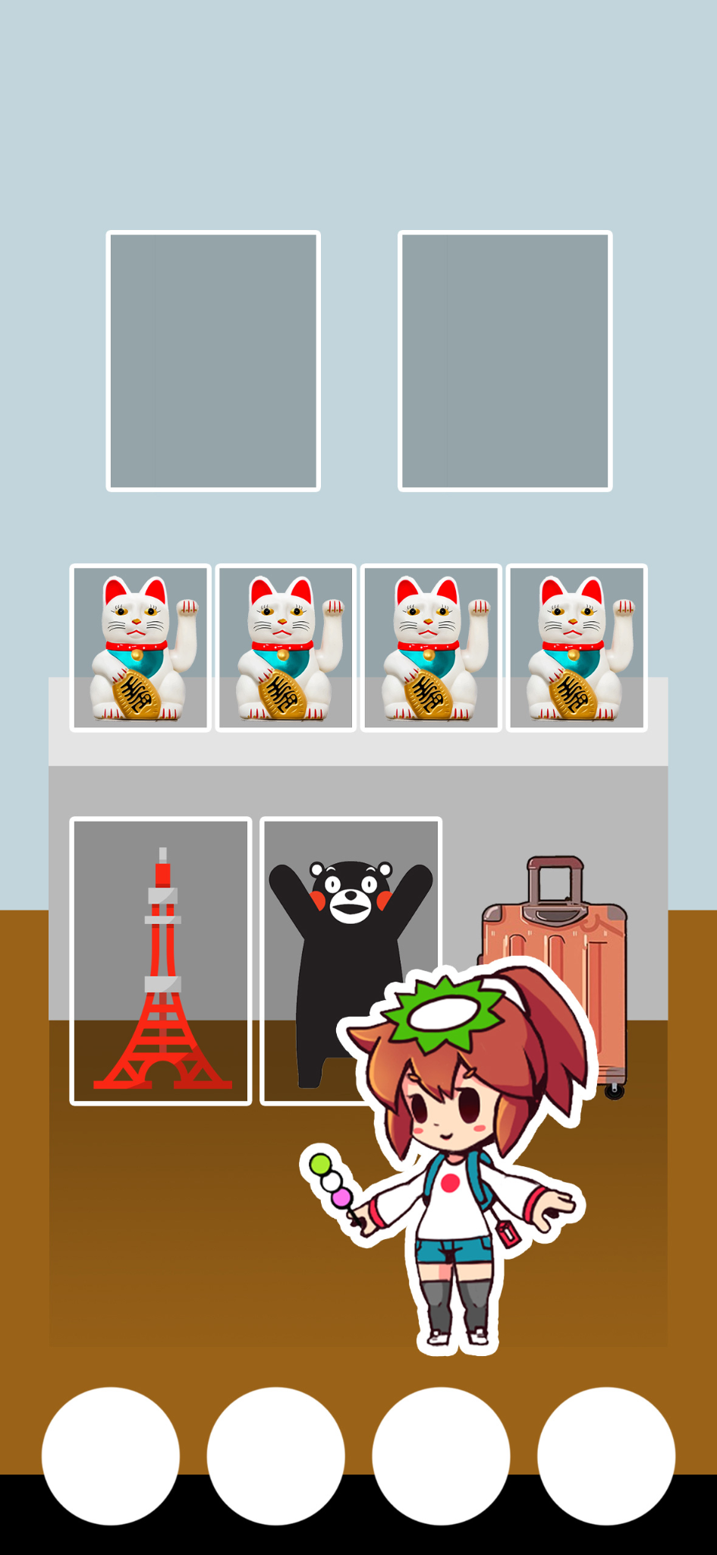
Room Layout ルームレイアウト
多久島
アイテムが増えてくるともっとたくさん飾りたいと思うユーザーが増えると思うので、部屋を拡張できる仕組みが作れると良いと思います！
type タイプ | amount 額
wall 壁 | 2
shelf 棚 | 4
floor 床 | 2 | ＊かしこまりました。前も考えました。将来には予算と時間があれば入れたいです。
スーツケース | 1

*他のルームレイアウト可能性がある

fuse item
fuse item ヒューズアイテム

多久島 アイテムは通常のものと期間限定(クリスマスとかハロウィンとかタイの特有の催しとか)で出してあげると良いかと思います。 アイテムは期間限定で登場させることで、その期間のガチャでした出てこない要素となり、少しジェムが足りないユーザーが課金してくれるきっかけを作れると思います。
fabric 布 | plan プラン | wood 木材 | crystal クリスタル | paint bucket カラーバケツ
消化から ได้จากการย่อย |  | プレイから ได้จากการเล่น

ส่วนผสม レシピ
room ルーム | ของดรอปทั้ง 3 อย่าง (มี1-2อย่างที่ใช้โดดจากอันอื่น) 木材+クリスタル+カラーバケツ
fashion ファッション | ผ้า + ของดรอป 2 อย่าง (เน้นผ้า ของดรอปใช้นิดหน่อย) 布+もう2つ (木材+クリスタル+カラーバケツ)
room decor ルームデコ | แปลน + ของดรอป 2 อย่าง (เน้นแปลน ของดรอปใช้นิดหน่อย) プラン+もう2つ (木材+クリスタル+カラーバケツ) |  |  |  | ＊かしこまりました。

ผ้า (facric)
แบบแปลน (plan)
ไม้ (wood)
คริสตัล (crystal)
ถังสี (paint bucket)

in-game Ads
in-game Ads

Daily login
double reward when watch Ads
広告を見ることで、報酬が2倍になる
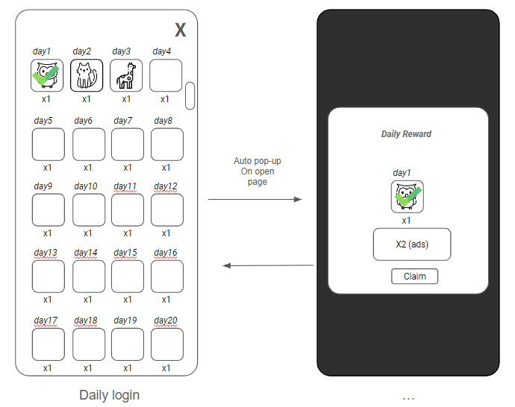

Free bundle item
free daily bundle item when watch Ads (for lead player to shop everyday)
広告を見ることで、毎日無料でアイテムがもらえる（毎日ストアーに連れていくため）
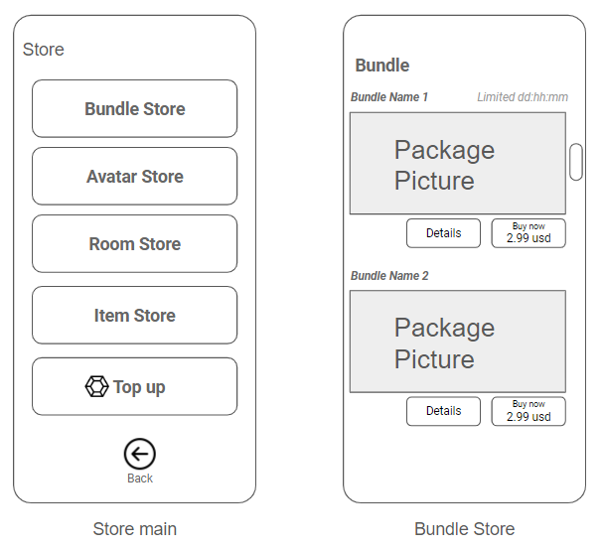

End match special prize
get more reward when watch Ads for every single player match

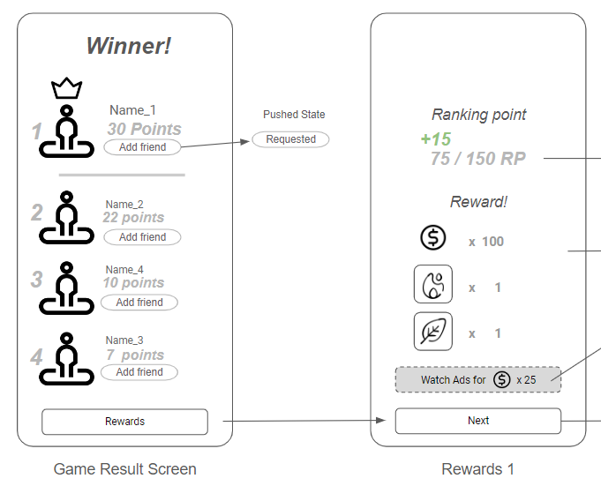

Energy Refill prize
get more energy when watch Ads (max 3 per day)
広告を見ることで、エネルギーがチャージ（1日に最大3回）

ingame Ads 02
in-game Ads 02

matching screen
position | target
機内の看板、CAのユニフォーム | 航空会社 (AIRASIA、JAL、ANA等)
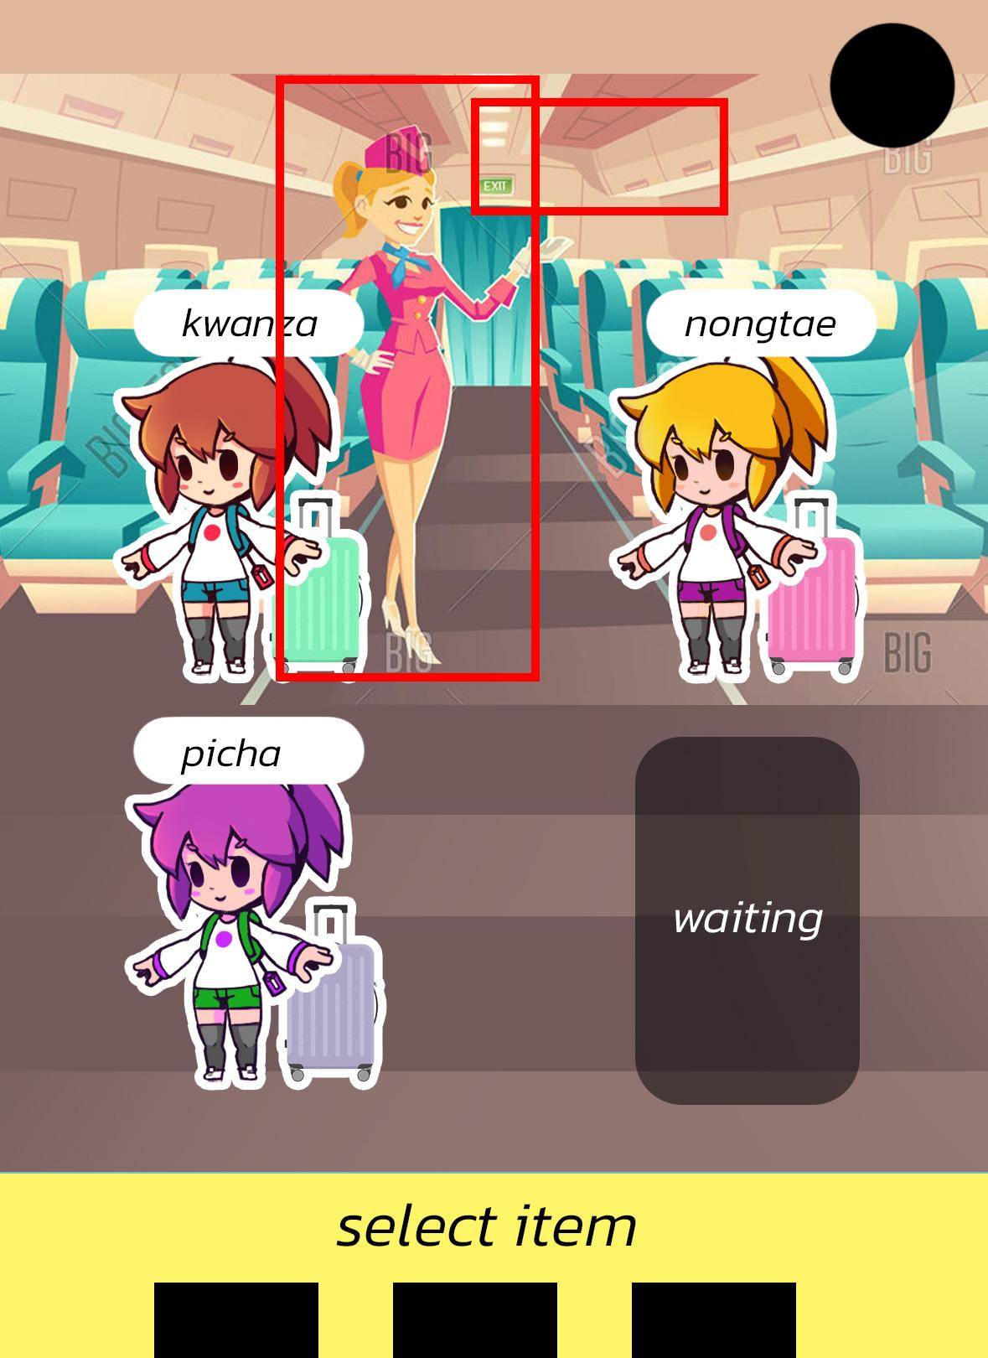

gameplay screen
position | target
ビルの看板 | Travel Card、旅行関係のサービス (旅行保険、レンタカー)
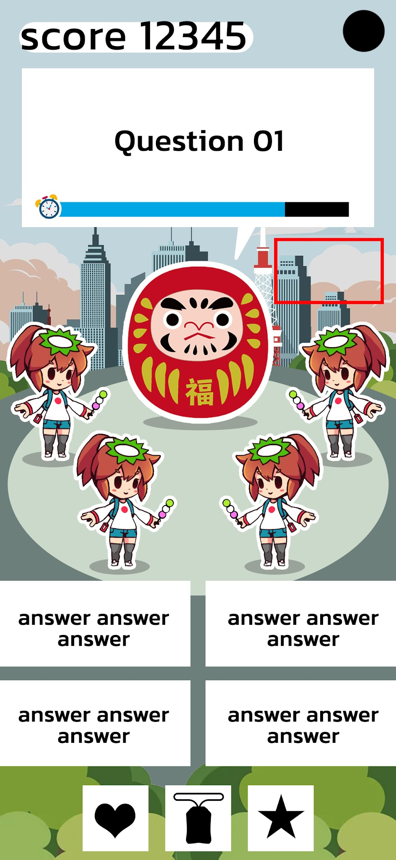
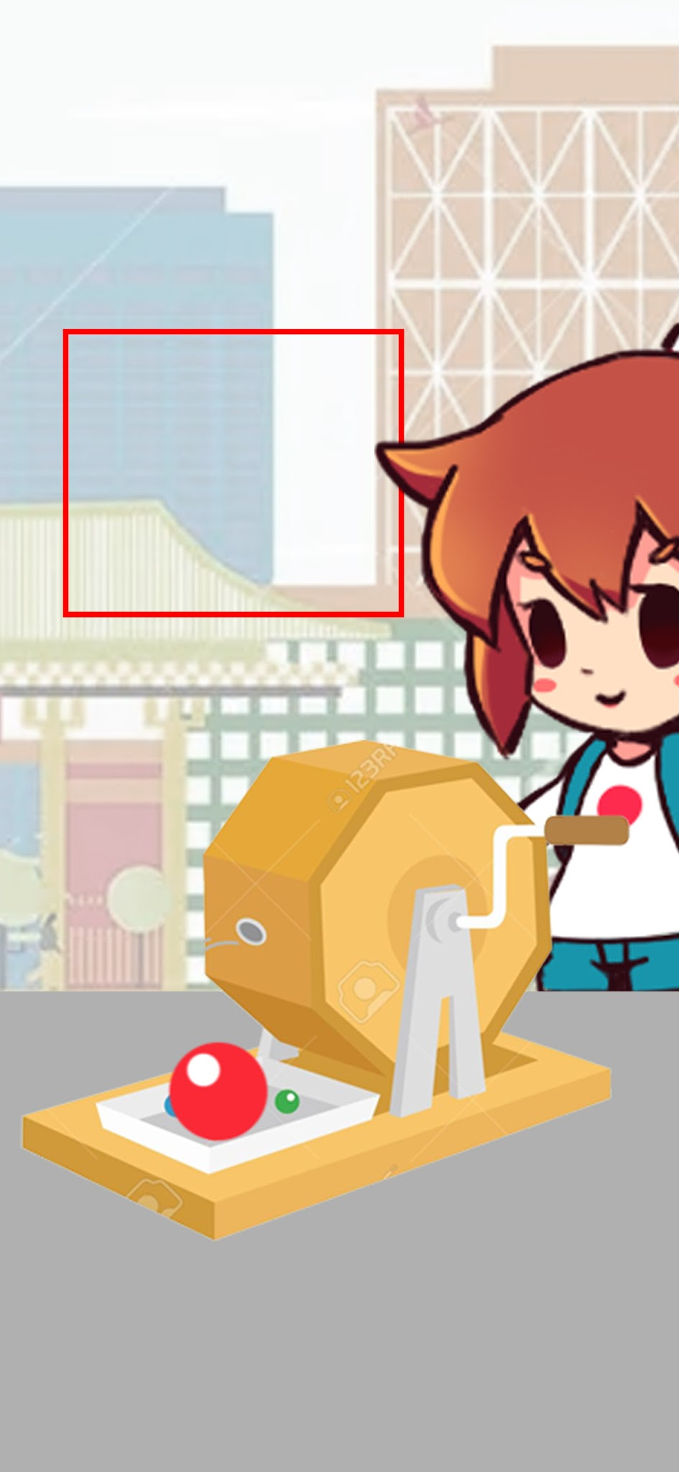

special map
position | target
時間限定のマップ | 自治体

Shop
Store type ストアータイプ
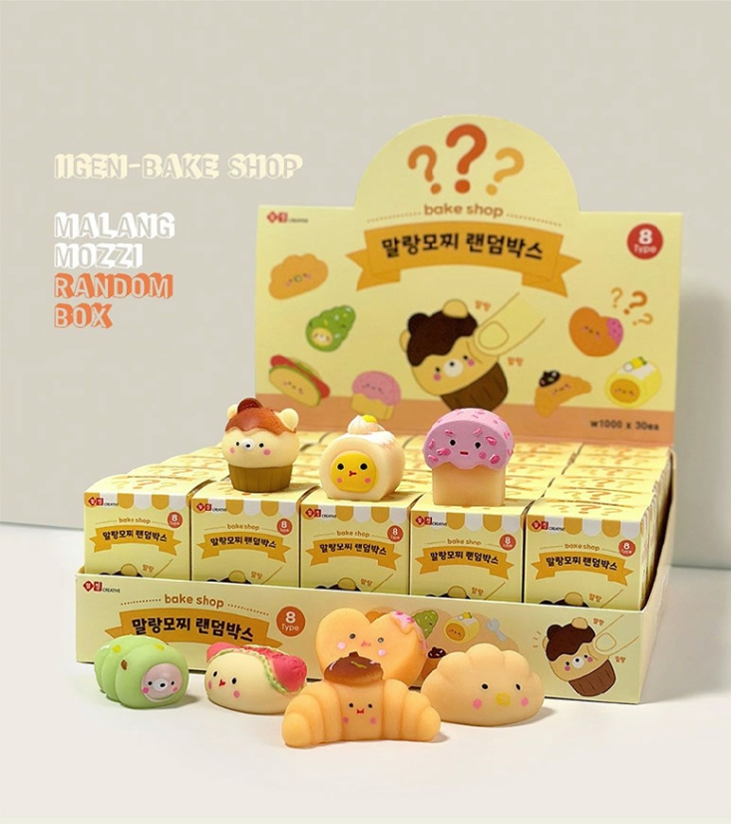
 |  | coin コイン | gem ジェム | cash 現金 | Ads 広告を見る
Bundle store パックストアー | daily bundle デイリーパック | X | X | X | O
 | set bundle ノーマルパック | X | X | O | X | *เปลี่ยน avatar เป็นกล่องสุ่ม
多久島 クイズを実行するためのエナジーは課金することによって手に入る仕組みはありますか？
ガチャを引いたらランダムで確率が2倍になるとかの仕組みやもともとガチャ中身の母数が決まってて、ある程度引けば確定でほしいものがもらえるガチャを他のゲームアプリでよく見かけます！
ほしいキャラクターとジェムのセットを課金で買えるゲームもよく見かけます！
Avatar store アバターストアー | Avatar アバター | O | O | X | X | *ガチャボックスに変更する
 | fashion ファッション | O | O | X | X
Room Decor store ルームデコストアー | wall 壁 | O | O | X | X
 | shelf 棚 | O | O | X | X
 | floor 床 | O | O | X | X
Item store ストアー | energy エネルギー | X | X | O | X
 | quiz item クイズアイテム | O | X | X | X
Gem top up ジェムチャージ |  | X | X | O | X

